ошибка и крос валидация обычн
components | ошибка робастного метода maxiter=100 | ошибка робастного метода maxiter=50 | ошибка робастного метода maxiter=5 | ошибка робастного метода maxiter=50 | ошибка обычного метода | ошибка библиотеки | ошибка робаста нелдера мида | ошибка робаста пауэла | k | Кросс валидация библиотеки | Кросс валидация собственной реализации | Кросс валидация робаста maxiter=50 | Крос валидация робаста мин библиотекой
1 | 46.495196112 | 46.373702301 | 46.340338444 | 46.373702301 | 46.340934095 | 33.089424217 | 11307.500504 |  | 1 | 52.306789344 | 47.069341865 | 47.027071532
2 | 34.221456938 | 34.251191442 | 34.275058594 | 34.251191442 | 34.2778654 | 26.690106652 | 9858.3784665 |  | 2 | 57.251875457 | 52.808541052 | 52.873830873
3 | 29.517092022 | 29.544827098 | 29.554892723 | 29.544827098 | 29.555827879 | 20.784284741 | 7262.4983074 |  | 3 | 64.525236952 | 52.726249492 | 52.738522586
4 | 26.467870719 | 26.492910247 | 26.513918302 | 26.492910247 | 26.516023248 | 17.391269485 | 6026.5474539 |  | 4 | 69.213238271 | 56.111577651 | 56.181671838
5 | 23.510789382 | 23.534161179 | 23.547669535 | 23.534161179 | 23.548554622 | 14.269966075 | 3564.3219095 |  | 5 | 73.491189398 | 61.454217306 | 61.540098593
6 | 20.781514365 | 20.801938517 | 20.818983469 | 20.801938517 | 20.820173574 | 12.015997258 | 3243.3508828 |  | 6 | 78.297300189 | 65.269420757 | 65.382391686
7 | 18.436934046 | 18.463746879 | 18.459315868 | 18.463746879 | 18.459393268 | 10.382906167 | 1662.730648 |  | 7 | 82.54028558 | 70.82959438 | 70.856550818
8 | 16.968902598 | 16.98769333 | 16.998891553 | 16.98769333 | 16.999085771 | 7.6998708381 | 808.17895438 |  | 8 | 88.664790622 | 73.25658876 | 73.326415326
9 | 15.31888999 | 15.33976234 | 15.358280347 | 15.33976234 | 15.359450123 | 6.0267642482 | 732.59020341 |  | 9 | 92.347005715 | 76.956689179 | 76.843967686
10 | 14.069074138 | 14.089707401 | 14.087620532 | 14.089707401 | 14.087151511 | 4.5573755809 | 411.29433276 |  | 10 | 95.661881556 | 79.774343642 | 79.636785682
11 | 12.747846222 | 12.771112523 | 12.790240139 | 12.771112523 | 12.791325992 | 3.7571792661 | 230.2193138 |  | 11 | 96.981580833 | 83.462898665 | 83.232222245
12 | 11.720293997 | 11.734682637 | 11.740672807 | 11.734682637 | 11.740125609 | 3.0614048773 | 223.06990744 |  | 12 | 98.198918067 | 85.923055088 | 85.648312442
13 | 10.737354212 | 10.758920366 | 10.7707781 | 10.758920366 | 10.770333768 | 2.4260732929 | 146.47093361 |  | 13 | 99.177726826 | 88.123249333 | 87.822223113
14 | 9.2585646194 | 9.2866771527 | 9.312407233 | 9.2866771527 | 9.3150958925 | 1.7106041304 | 59.916642038 |  | 14 | 99.63273357 | 91.709152627 | 91.3364614
15 | 7.6771206356 | 7.7090677147 | 7.738339249 | 7.7090677147 | 7.7415775908 | 1.2403074648 | 47.106533226 |  | 15 | 99.865243049 | 95.243736628 | 94.861033268
16 | 6.3749823226 | 6.4019594339 | 6.426608247 | 6.4019594339 | 6.4290542309 | 0.93514555312 | 13.467141456 |  | 16 | 100.13329611 | 97.870845289 | 97.474273022
17 | 5.4503044703 | 5.4779073044 | 5.5034586645 | 5.4779073044 | 5.5063214411 | 0.64078971156 | 10.518039275 |  | 17 | 100.30935073 | 99.446493187 | 99.048305447
18 | 4.6827709577 | 4.7081537299 | 4.7316813158 | 4.7081537299 | 4.7343387729 | 0.48181003231 | 5.3842426922 |  | 18 | 100.4093495 | 100.80478341 | 100.41291485
19 | 4.0518326592 | 4.0753055337 | 4.0972051569 | 4.0753055337 | 4.0996830107 | 0.36046092701 | 3.7673366415 |  | 19 | 100.4646083 | 102.03522885 | 101.66424491
20 | 3.447824671 | 3.4724245127 | 3.4988227928 | 3.4724245127 | 3.5018364165 | 0.25989284752 | 1.8977709416 |  | 20 | 100.51215505 | 102.94601502 | 102.59088331
21 | 2.8126683427 | 2.8348941752 | 2.8563210704 | 2.8348941752 | 2.8587984805 | 0.1787433437 | 1.0916201403 |  | 21 | 100.53429612 | 103.68098956 | 103.34393602
22 | 2.2934270351 | 2.3049727942 | 2.322448119 | 2.3066106035 | 2.3240253671 | 0.13146296455 | 0.19694489515 |  | 22 | 100.54988766 | 103.9030478 | 103.57698594
23 | 1.8140647615 | 1.820559345 | 1.8313438393 | 1.8323199139 | 1.8327060168 | 0.098898847732 | 0.24591533042 |  | 23 | 100.56260883 | 103.8454657 | 103.54521237
24 | 1.5134472469 | 1.5198721764 | 1.5325290385 | 1.5209132402 | 1.5338518692 | 0.074412855532 | 0.12535490609 |  | 24 | 100.56957291 | 103.66224004 | 103.35813503
Зависимость ошибки от кол-ва компонент
25 | 1.3043848836 | 1.3111968084 | 1.32249537 | 1.3158739674 | 1.3243871336 | 0.053541147092 |  |  | 25 | 100.57753293 | 103.58528689 | 103.29102444
26 | 1.0584634286 | 1.0721319655 | 1.0878256653 | 1.0721319655 | 1.0893994485 | 0.039042036263 |  |  | 26 | 100.58510674 | 103.57709649 | 103.2791687
27 | 0.89854349829 | 0.89854349829 | 0.89854349829 | 0.89854349829 | 0.89921164973 | 0.024840128191 |  |  | 27 | 100.59158166 | 103.58386806 | 103.28640008
28 | 0.69328383815 | 0.69328383815 | 0.69717982974 | 0.69481259178 | 0.69816857978 | 0.017790580913 |  |  | 28 | 100.59405137 | 103.51349969 | 103.21162877
29 | 0.54685235223 | 0.54685235223 | 0.5516515824 | 0.54858305376 | 0.55260124799 | 0.012645252652 |  |  | 29 | 100.59528513 | 103.58807481 | 103.29327535
30 | 0.44216435096 | 0.44216435096 | 0.44216435096 | 0.44216435096 | 0.44235197122 | 0.0095124275629 |  |  | 30 | 100.59543799 | 103.61404308 | 103.31200038
Зависимость ошибки кросс валидации от кол-ва компонент
 | eps 0.0001 |  |  | eps 0.01

Различная минимизация
Зависимость ошибки кросс валидации от кол-ва компонент при различных способах минимизации с выбросом 100.
1. Без выброса | components | Ошибка классического плс | Ошибка реализации библиотеки | Ошибка робастного Хука и Дживсе | Ошибка робастного нелдера мида | Ошибка робастного Пауэла | 2. С выбросом в точке 56 | components | Ошибка классического плс | Ошибка робастного плс Нелдера Мида | Ошибка робастного плс Пауэла | Ошибка реализации библиотеки | Кросс Валидация Классического метода | Кросс валидация робастного метода | Крос валидация библиотеки
 | 1 | 46.340934095 | 33.089424217 | 46.495196112 | 1861.5236192 | 0.0021486468414 | 250 - значение в точке | 1 | 61332.300754 | 62322.917643 | 1.1271963427 | 20635.551987 | 251.37485485 | 252.67876135 | 274.87823976
 | 2 | 34.2778654 | 26.690106652 | 34.221456938 | 926.12529284 | 0.0073643508146 |  | 2 | 31159.112629 | 40886.53497 | 0.29205495745 | 9838.1201192 | 276.91824011 | 252.54866898 | 277.27180149
 | 3 | 29.555827879 | 20.784284741 | 29.517092022 | 508.65430303 | 0.0032314196909 |  | 3 | 16390.9016 | 19035.074913 | 0.34203511442 | 5767.3346764 | 285.03138793 | 261.01225639 | 284.19548885
 | 4 | 26.516023248 | 17.391269485 | 26.467870719 | 457.98819263 | 0.00079312883177 |  | 4 | 9854.1245924 | 17495.166598 | 0.013444947732 | 3166.824401 | 290.76468407 | 266.54662224 | 284.4344986
 | 5 | 23.548554622 | 14.269966075 | 23.510789382 | 365.66839768 | 0.0036174472741 |  | 5 | 7328.0869517 | 12076.021926 | 0.042797987021 | 1817.5970071 | 291.813365 | 271.46744538 | 285.51611855
 | 6 | 20.820173574 | 12.015997258 | 20.781514365 | 310.94329838 | 0.00051694566331 |  | 6 | 5187.0744971 | 7402.0892981 | 0.0097064622145 | 1212.9611507 | 293.8970516 | 292.00912835 | 285.03911618
 | 7 | 18.459393268 | 10.382906167 | 18.436934046 | 206.57329341 | 0.00010055597178 |  | 7 | 3750.6548069 | 2322.4056798 | 0.0034868771289 | 793.7555482 | 296.12971028 | 293.37359644 | 286.50008814
 | 8 | 16.999085771 | 7.6998708381 | 16.968902598 | 192.84345206 | 0.0011692384521 |  | 8 | 2954.19946 | 1835.3346374 | 0.0026712353831 | 499.13385889 | 299.72517617 | 309.72362726 | 289.65721092
 | 9 | 15.359450123 | 6.0267642482 | 15.31888999 | 195.03490456 | 0.00031094874551 |  | 9 | 2239.0505751 | 1055.7808691 | 0.015949399252 | 279.12205111 | 304.07493103 | 298.14516259 | 290.64055806
 | 10 | 14.087151511 | 4.5573755809 | 14.069074138 | 103.99136915 | 4.53E-05 |  | 10 | 1800.3715243 | 939.16470314 | 0.00020120808593 | 161.0830067 | 309.37311603 | 303.03340055 | 291.91145559
 | 11 | 12.791325992 | 3.7571792661 | 12.747846222 | 230.2193138 | 2.67E-05 |  | 11 | 1241.5134641 | 245.95797207 | 0.00038968370446 | 87.477642114 | 314.7222681 | 301.53350025 | 293.74898846
 | 12 | 11.740125609 | 3.0614048773 | 11.720293997 | 223.06990744 | 4.72E-05 |  | 12 | 906.0261638 | 313.42258402 | 9.21E-05 | 52.296376312 | 315.39596084 | 301.41951069 | 295.01564037
 | 13 | 10.770333768 | 2.4260732929 | 10.737354212 | 146.47093361 | 2.47E-05 |  | 13 | 635.44324917 | 100.30340137 | 1.71E-05 | 32.943992013 | 317.4404597 | 301.74500272 | 295.8216707
 | 14 | 9.3150958925 | 1.7106041304 | 9.2585646194 | 59.916642038 | 3.89E-06 |  | 14 | 462.49138572 | 79.688505555 | 0.00026442281696 | 18.503261435 | 318.92225451 | 308.16228534 | 296.31618839
 | 15 | 7.7415775908 | 1.2403074648 | 7.6771206356 | 47.106533226 | 7.28E-06 |  | 15 | 303.75342492 | 29.114100087 | 0.00047900341235 | 7.8191940266 | 319.21347765 | 306.25347283 | 296.41746666
 | 16 | 6.4290542309 | 0.93514555312 | 6.3749823226 | 13.467141456 | 4.95E-06 |  | 16 | 192.1128825 | 7.8575403478 | 1.15E-05 | 4.4341970074 | 319.35577199 | 308.23266542 | 296.44312055
 | 17 | 5.5063214411 | 0.64078971156 | 5.4503044703 | 10.518039275 | 9.65E-07 |  | 17 | 142.20929235 | 12.149419721 | 1.12E-05 | 2.5494403293 | 318.29549119 | 306.93227182 | 296.52428895
 | 18 | 4.7343387729 | 0.48181003231 | 4.6827709577 | 5.3842426922 | 8.71E-07 |  | 18 | 99.435084366 | 9.8215116477 | 4.00E-06 | 1.5235398771 | 316.66811418 | 304.37157436 | 296.43262108
 | 19 | 4.0996830107 | 0.36046092701 | 4.0518326592 | 3.7673366415 | 5.36E-07 |  | 19 | 67.320307126 | 3.5673133309 | 6.57E-06 | 0.95271232642 | 315.48439657 | 306.76861186 | 296.36324923
 | 20 | 3.5018364165 | 0.25989284752 | 3.447824671 | 1.8977709416 | 1.34E-06 |  | 20 | 46.35839577 | 1.7899231757 | 1.37E-06 | 0.5926156075 | 313.8482627 | 306.31279763 | 296.26861283
Зависимость ошибки от кол-ва компонент при различных способах минимизации
Зависимость ошибки от кол-ва компонент при различных способах минимизации
 |  |  |  |  |  |  | 2. С выбросом в точке 5 | components | Ошибка классического плс | Ошибка робастного плс Нелдера Мида | Ошибка робастного плс Пауэла | Ошибка реализации библиотеки | Кросс Валидация Классического метода | Кросс валидация робастного метода | Крос валидация библиотеки
 |  |  |  |  |  |  | 100 - значение в точке | 1 | 11041.544615 | 11628.095754 | 0.48661935859 | 4525.8446857 | 106.66116755 | 109.77448809 | 126.87906322
 |  |  |  |  |  |  |  | 2 | 7434.356047 | 8047.0669044 | 0.22653097892 | 2667.8312375 | 118.89356638 | 113.71546039 | 132.03480429
 |  |  |  |  |  |  |  | 3 | 5224.6797228 | 4485.3837325 | 0.037465256953 | 1688.7983613 | 127.97157842 | 112.51358311 | 138.13576709
 |  |  |  |  |  |  |  | 4 | 3721.088991 | 3447.071395 | 0.062309489476 | 1019.4075316 | 136.91902686 | 115.78829835 | 146.66856774
 |  |  |  |  |  |  |  | 5 | 2819.0641171 | 2975.3204996 | 0.022257608665 | 634.66053164 | 142.09087558 | 128.0509905 | 151.77077997
 |  |  |  |  |  |  |  | 6 | 2322.5586482 | 2401.4769392 | 0.016606174649 | 348.16990594 | 145.53841237 | 129.25981967 | 158.34120548
 |  |  |  |  |  |  |  | 7 | 1611.5392787 | 1116.3481057 | 0.010352578565 | 217.28583265 | 154.17991606 | 146.71301606 | 161.55943461
 |  |  |  |  |  |  |  | 8 | 1201.1577651 | 672.52668875 | 0.016214008883 | 145.60224435 | 161.49422332 | 149.82722083 | 162.02518592
 |  |  |  |  |  |  |  | 9 | 902.26793392 | 551.1073748 | 0.0020535411944 | 92.705921623 | 164.64060777 | 163.69648154 | 162.98889169
 |  |  |  |  |  |  |  | 10 | 622.8056194 | 188.02703558 | 0.0022734027491 | 52.105651944 | 167.80914379 | 172.84244948 | 164.02662222
 |  |  |  |  |  |  |  | 11 | 518.58770563 | 174.13152334 | 0.0057826985744 | 32.666510403 | 168.61260061 | 172.85051708 | 164.35267601
 |  |  |  |  |  |  |  | 12 | 436.08626438 | 191.50547938 | 0.0014952199211 | 24.116016728 | 168.48717963 | 181.26252595 | 164.68889372
 |  |  |  |  |  |  |  | 13 | 338.70587283 | 55.02686838 | 0.0025459560727 | 15.941541972 | 169.10045337 | 184.16346827 | 165.50500346
 |  |  |  |  |  |  |  | 14 | 279.11171787 | 89.213534528 | 0.00030888534968 | 8.2713802684 | 169.3864392 | 188.34378012 | 166.40147692
 |  |  |  |  |  |  |  | 15 | 229.76203441 | 64.644175215 | 0.00016134356125 | 5.3035213178 | 171.03095354 | 186.14971824 | 166.72616793
 |  |  |  |  |  |  |  | 16 | 188.06803585 | 36.857984819 | 6.43E-05 | 2.7974449642 | 172.49662959 | 192.38332995 | 167.09338467
 |  |  |  |  |  |  |  | 17 | 151.65750943 | 36.020016055 | 5.03E-05 | 1.4070211217 | 174.04269315 | 190.11534143 | 167.18668126
 |  |  |  |  |  |  |  | 18 | 116.15400276 | 13.05164755 | 7.32E-06 | 0.84507976978 | 176.79241226 | 189.41566495 | 167.36501127
 |  |  |  |  |  |  |  | 19 | 89.832184144 | 9.3426807705 | 1.38E-05 | 0.4361214481 | 180.37124935 | 189.69029969 | 167.56654645
 |  |  |  |  |  |  |  | 20 | 60.621841704 | 5.659690095 | 2.51E-06 | 0.25230758979 | 184.09809712 | 189.69029969 | 167.67602308

Различные параметры Хьюбера
ошибка робаста |  | components\альфа | 0.18442 | 0.3 | 0.5 | 0.75 | 1 | 1.345 | 2 | 2.35 | 3
с различными значениями параметра |  | 1 | 11770.514127 | 11108.334236 | 11238.444594 | 11197.8367 | 11830.412315 | 11628.095754 | 11058.465912 | 10832.447577 | 10796.453615
функции Хьюбера |  | 2 | 8233.6603922 | 8581.0242773 | 7741.2122902 | 7309.7138937 | 7901.4985496 | 8047.0669044 | 7893.6511094 | 7353.6027725 | 7317.1221812
 |  | 3 | 5110.2900471 | 4540.7734641 | 4802.5900398 | 4324.8378049 | 5183.1759008 | 4485.3837325 | 4189.187823 | 4398.9976105 | 4781.9029997
 |  | 4 | 4336.8363755 | 3653.0698077 | 3981.05123 | 4095.3403167 | 3654.0599707 | 3447.071395 | 3722.3417057 | 3569.408247 | 3698.4074417
Ошибка робастного метода с различными параметрами функции Хьюбера.
 |  | 5 | 2959.688336 | 3025.6336578 | 2807.1897423 | 2501.5537742 | 3111.4423698 | 2975.3204996 | 2715.0037162 | 3017.3506822 | 2763.6867165
 |  | 6 | 2191.2290155 | 2131.6231348 | 2103.4449757 | 2372.2888493 | 2371.8551636 | 2401.4769392 | 2187.4879468 | 2099.3163152 | 2179.5807736
 |  | 7 | 1360.9688227 | 1411.8185441 | 1598.3508701 | 1413.0930118 | 1641.7756816 | 1116.3481057 | 1163.0259213 | 936.13514367 | 649.945913
 |  | 8 | 938.44929702 | 895.90619287 | 975.88571135 | 946.98810055 | 702.34384218 | 672.52668875 | 972.56317252 | 524.82489586 | 508.36437099
 |  | 9 | 884.17871144 | 725.51792408 | 662.15967637 | 645.41063882 | 814.02592668 | 551.1073748 | 447.50817802 | 506.9988037 | 369.735211
 |  | 10 | 605.62466213 | 427.72071352 | 342.53039419 | 370.96095988 | 376.46521634 | 188.02703558 | 226.4626947 | 170.76172142 | 132.72925462
 |  | 11 | 531.82521479 | 465.88004205 | 382.22135499 | 277.68016056 | 286.77934831 | 174.13152334
 |  | 12 | 284.94443306 | 324.27179647 | 178.37468484 | 199.60719798 | 243.72788368 | 191.50547938
 |  | 13 | 299.41179601 | 245.41839141 | 180.83038764 | 118.78730306 | 128.34213967 | 55.02686838
 |  | 14 | 265.54821507 | 263.00026899 | 180.99307709 | 83.531597663 | 107.52833953 | 89.213534528
 |  | 15 | 180.24274009 | 161.06946653 | 136.15426988 | 95.412305175 | 81.981805305 | 64.644175215
 |  | 16 | 134.00319042 | 128.86935554 | 76.351049959 | 88.672393508 | 86.195552325 | 36.857984819
 |  | 17 | 108.88646196 | 92.268160114 | 99.525287632 | 70.954361374 | 54.724928307 | 36.020016055
 |  | 18 | 76.216778812 | 54.847188898 | 49.107350501 | 34.748262508 | 22.680732007 | 13.05164755
 |  | 19 | 71.589764199 | 52.345713501 | 34.674033996 | 23.338605697 | 12.363053769 | 9.3426807705
 |  | 20 | 37.704848656 | 25.931447928 | 28.284944902 | 2.2618707057 | 5.1451406775 | 5.659690095

Ошибка кросс валидации с различными параметрами функции Хьюбера.
Ошибка кросс валидации с различными параметрами функции Хьюбера.
с выбросом 100 |  | components\альфа | 0.18442 | 0.3 | 0.5 | 0.75 | 1 | 1.345 | 2 | 2.35 | 3
 |  | 1 | 108.622571655069/72 | 108.82629151 | 110.19568512 | 110.45243674 | 109.62247184 | 109.77448809 | 107.70904668 | 8.9367383835 | 109.52154072
 |  | 2 | 112.20213332 | 112.2081128 | 113.09218508 | 112.67481796 | 110.91736275 | 113.71546039 | 113.97507472 | 112.20963907 | 110.60160346
 |  | 3 | 116.87380719 | 113.4479147 | 111.7836645 | 112.79606823 | 112.48147302 | 112.51358311 | 114.03764133 | 112.49828569 | 115.50948484
 |  | 4 | 116.33019542 | 115.56407045 | 115.94932864 | 119.07935512 | 116.85537608 | 115.78829835 | 116.90592835 | 115.5775659 | 117.53498317
 |  | 5 | 125.93223173 | 129.9965342 | 126.94023603 | 125.72017256 | 124.80940081 | 128.0509905 | 125.61078011 | 127.89543747 | 128.41291505
115.78829835 | 1.6081708104 | 6 | 130.48122102 | 129.97671114 | 130.95132332 | 128.56002124 | 128.60970661 | 129.25981967 | 132.49881816 | 131.63231781 | 126.68913954
 |  | 7 | 141.05921156 | 138.38431597 | 140.29466074 | 138.28816878 | 138.54358159 | 146.71301606 | 144.02330479 | 151.21445946 | 151.72171687
129.25981967 | 1.7952752732 | 8 | 149.27569817 | 150.56452062 | 149.64596795 | 154.54219871 | 151.65073441 | 149.82722083 | 159.03234753 | 152.29147592 | 158.89172725
146.71301606 | 2.0376807787 | 9 | 156.74594681 | 158.71530164 | 159.52675076 | 156.27667987 | 153.43958814 | 163.69648154 | 168.72478628 | 168.86876623 | 169.94648506
 |  | 10 | 165.29455951 | 169.26869977 | 170.85698709 | 173.77014247 | 178.57660749 | 172.84244948 | 177.91536353 | 175.23049942 | 186.20525102
 |  | 11 |  | 172.36285444 |  | 173.65834554 |  | 172.85051708
172.84244948 | 2.4005895762 | 12 |  | 174.43550987 |  | 176.27385133 |  | 181.26252595
 |  | 13 |  | 176.83167382 |  | 174.75514657 |  | 184.16346827
 |  | 14 |  | 174.78542494 |  | 179.74712836 |  | 188.34378012
 |  | 15 |  | 178.79486802 |  | 183.5428077 |  | 186.14971824
 |  | 16 |  | 179.94374421 |  | 186.29379552 |  | 192.38332995
 |  | 17 |  | 185.83666213 |  | 185.68786405 |  | 190.11534143
Ошибка кросс валидации с различными параметрами функции Хьюбера.
 |  | 18 |  | 184.97840729 |  | 185.45408456 |  | 189.41566495
 |  | 19 |  | 186.0246461 |  | 190.04342879 |  | 189.69029969
 |  | 20 |  | 187.00052734 |  | 186.4253681 |  | 189.69029969

 |  | без выбросов | 0.18442 | 0.3 | 0.5 | 0.75 | 1 | 1.345 | 2 | 2.35 | 3
 |  | 3 | 60.165572638 | 60.188553451 | 60.188553451 | 60.188553451 | 60.188553451 | 57.615947368 | 57.334322147 | 61.644567707 | 59.066233446
 |  | 4 | 61.933225912 | 59.155413373 | 59.155413373 | 59.155413373 | 59.155413373 | 56.743343838 | 57.532647707 | 62.26973455 | 67.291811016
 |  | 5 | 63.332520505 | 69.125277622 | 69.125277622 | 69.125277622 | 69.125277622 | 68.481841254 | 67.620883982 | 72.7333211 | 72.304738289
 |  | 6 | 66.380990382 | 68.510733319 | 68.510733319 | 68.510733319 | 68.510733319 | 69.21178429 | 77.404697154 | 83.32481433 | 83.15430322
 |  | 7 | 69.195146005 | 68.051260293 | 68.051260293 | 68.051260294 | 68.051260293 | 75.263190711 | 82.720135772 | 85.068528118 | 87.847935379

 |  | с выбросом 50 | 0.18442 | 0.3 | 0.5 | 0.75 | 1 | 1.345 | 2 | 2.35 | 3
 |  | 2 | 71.910220416 | 69.380006785 | 73.962625666 | 69.599705393 | 75.48906768 | 75.255135863 | 72.572151902 | 73.718096146 | 74.156532089
 |  | 3 | 71.501664487 | 72.700724469 | 74.222458584 | 72.371601159 | 71.162739154 | 73.918051303 | 73.265987919 | 69.091245389 | 73.44160324
Ошибка кросс валидации с различными параметрами функции Хьюбера.
 |  | 4 | 72.946211811 | 72.89110239 | 75.317073043 | 71.517564762 | 74.274723949 | 75.105351543 | 72.13582848 | 78.220622476 | 74.673387895
 |  | 5 | 76.488358488 | 75.284658884 | 75.045615068 | 79.494384649 | 80.14332593 | 80.968733 | 77.275329589 | 81.872899044 | 85.296526105
 |  | 6 | 80.12706966 | 78.170954229 | 81.518691924 | 85.143887774 | 81.795425604 | 81.291678697 | 89.559847424 | 86.660631155 | 91.717845874
 |  | 7 | 87.149786255 | 86.472939969 | 85.609533046 | 88.551326922 | 90.370525447 | 92.618435891 | 95.880975689 | 94.992629236 | 100.10587872
 |  | 8 | 90.351913607 | 88.01503911 | 90.371506233 | 90.338873644 | 93.217067453 | 94.532320774 | 100.16213199 | 98.309666785 | 104.18289154
 |  | 9 | 93.37788863 | 90.377184863 | 95.815305011 | 96.49700217 | 97.121736149 | 100.87767131 | 109.43281711 | 104.75897105 | 108.88648629
 |  | 10 | 97.866103113 | 98.456128621 | 103.9951996 | 105.30012044 | 101.26965442 | 106.97185561 | 109.77392288 | 109.79559876 | 113.69685467

 |  |  |  |  |  |  |  | 129.3205983 | 1.7961194208
 |  |  |  |  |  |  |  |  | 0
 |  |  |  |  |  |  |  | 135.14741972 | 1.8770474962
 |  |  |  |  |  |  |  | 139.61338404 | 1.9390747784
 |  |  |  |  |  |  |  |  | 0
 |  | с двумя выбросами |  |  |  |  |  |  | 0
Ошибка кросс валидации с различными параметрами функции Хьюбера.
 |  | в точке 5 = 50 |  |  |  |  |  | 145.86602178 | 2.0259169692
 |  | в точке 56 = 100 | ошибка
 |  |  | 0.18442 | 0.3 | 0.5 | 0.75 | 1 | 1.345 | 2 | 2.35 | 3
 |  | 2 | 5124.9386622 | 5565.2266692 | 4907.2507648 | 4871.5029836 | 4370.4338687 | 5756.5617293 | 4820.2395626 | 5518.8453747 | 5137.2831925
 |  | 3 | 3244.7845032 | 3278.5779425 | 2773.3703074 | 3936.7381996 | 2488.9735811 | 2315.2791504 | 2567.3330765 | 2043.3448151 | 2362.4166069
 |  | 4 | 1725.6106384 | 1977.3303217 | 1961.3148292 | 1423.3405617 | 1364.0023753 | 1299.1624816 | 1027.406283 | 1110.7057843 | 868.23735907
 |  | 5 | 1561.0722009 | 1234.6746172 | 1032.5960751 | 1025.0445368 | 1294.7074417 | 1421.6006791 | 851.86652156 | 958.02172841 | 943.27159201
 |  | 6 | 1002.5830128 | 1115.9503343 | 903.39989584 | 767.41500093 | 973.224059 | 802.16996319 | 444.24357098 | 571.31491454 | 466.5743153
 |  | 7 | 698.64586516 | 509.49197911 | 637.13067482 | 420.06046328 | 388.70599446 | 550.37479713 | 260.47019021 | 190.0667588 | 328.62774319
 |  | 8 | 568.29320919 | 542.49134293 | 661.23807748 | 441.85868948 | 445.48782747 | 170.92603771 | 279.2739521 | 161.35295873 | 260.98166752
 |  | 9 | 394.97162812 | 371.50133386 | 335.36851449 | 329.44941535 | 389.15051321 | 235.85346222 | 127.07132743 | 183.86406965 | 144.48316801
 |  | 10 | 379.32881341 | 293.28273998 | 308.36332476 | 235.21528106 | 260.68440713 | 141.20677842 | 106.37449788 | 121.27765404 | 89.499517166

Ошибка кросс валидации с различными параметрами функции Хьюбера.
 |  |  | кросс валидация
 |  |  | 0.18442 | 0.3 | 0.5 | 0.75 | 1 | 1.345 | 2 | 2.35 | 3
 |  | 2 | 115.60271607 | 118.53327382 | 119.01376479 | 117.74101277 | 118.27237856 | 116.03857402 | 118.50052189 | 120.70234107 | 122.03921501
 |  | 3 | 120.22036139 | 113.07474287 | 118.23348421 | 118.11605309 | 120.65547551 | 119.41630299 | 117.63057203 | 127.41117128 | 127.82485338
 |  | 4 | 125.84655272 | 126.92598828 | 129.19935602 | 133.92092869 | 131.30055064 | 129.3205983 | 136.04536999 | 135.84154889 | 137.8610967
 |  | 5 | 120.24020883 | 126.12776351 | 130.89997742 | 136.79087973 | 144.11549913 | 137.53774797 | 142.54339823 | 152.73630683 | 144.92375893
 |  | 6 | 128.15386065 | 133.12803651 | 128.70391984 | 132.97521335 | 132.71656884 | 135.14741972 | 142.54756844 | 141.88304913 | 141.83292295
 |  | 7 | 129.52140566 | 131.05852275 | 135.68500213 | 137.63020713 | 136.24702298 | 139.61338404 | 138.53742678 | 147.56461249 | 145.19858845
 |  | 8 | 133.86753225 | 135.30822451 | 139.56550269 | 138.09392598 | 134.36280059 | 150.75781511 | 145.73773852 | 146.40648668 | 143.09902502
 |  | 9 | 138.54993051 | 132.37117068 | 137.10178278 | 133.06170852 | 137.85618363 | 138.6512131 | 143.69637632 | 146.67319163 | 141.94021604
 |  | 10 | 138.80443064 | 137.83929849 | 140.1807793 | 135.27272812 | 142.07290294 | 145.86602178 | 145.77048767 | 149.89952205 | 151.55536552

 |  |  |  |  |  |  |  | 0.5 | 1.345 | 2.35 | 3
 |  |  |  |  |  |  | 4 | 0.367787272295410 | 0.367896572829242 | 0.367896572829242 | 0.367896572829242
 |  |  |  |  |  |  | 6 | 0.288675944653661 | 0.288675944653661 | 0.288675944653661 | 0.288675944653661
 |  |  |  |  |  |  | 7 | 0.255888547590635 | 0.255888547590635 | 0.256265902691044 | 0.255934037401401
 |  |  |  |  |  |  | 10 | 0.195288634425979 | 0.195288634425979 | 0.195288634425979 | 0.195288634425979

Графики
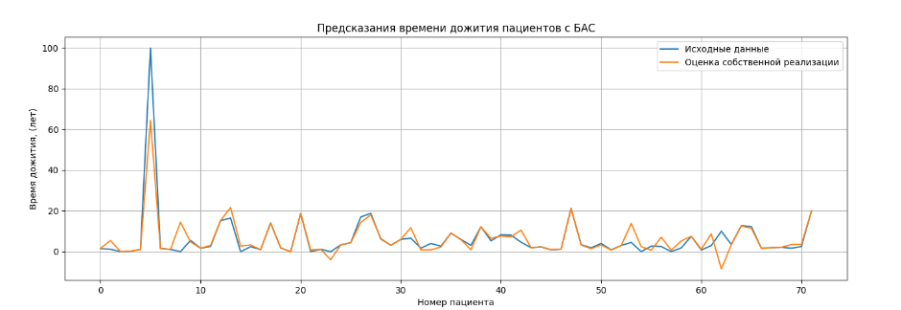
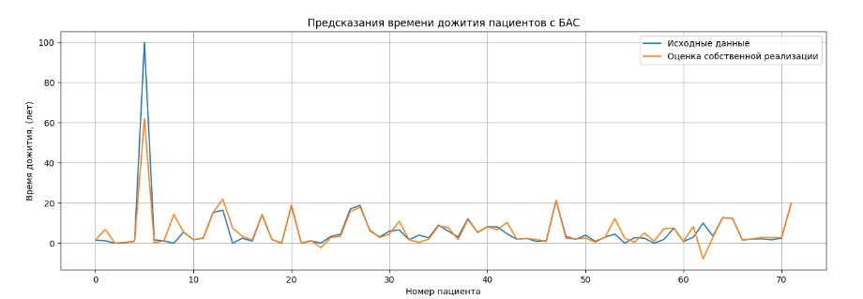
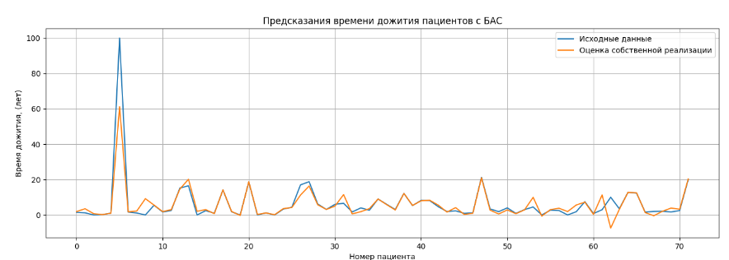
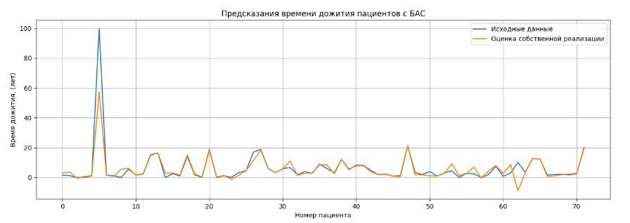
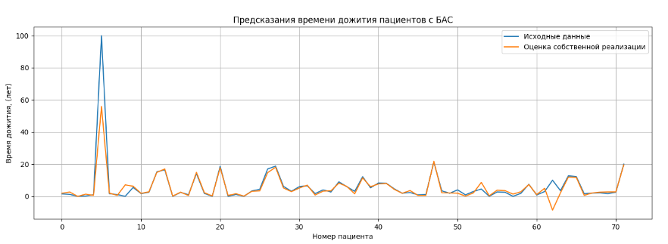
альфа | 0.002 | альфа | 0.03 | альфа | 0.3 | альфа | 0.75 | альфа | 1.345
компонент | 6

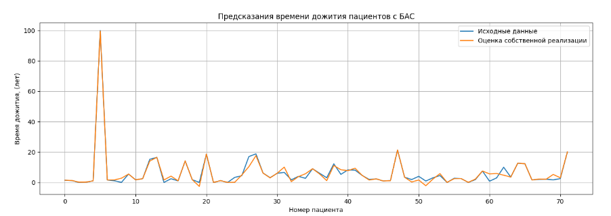
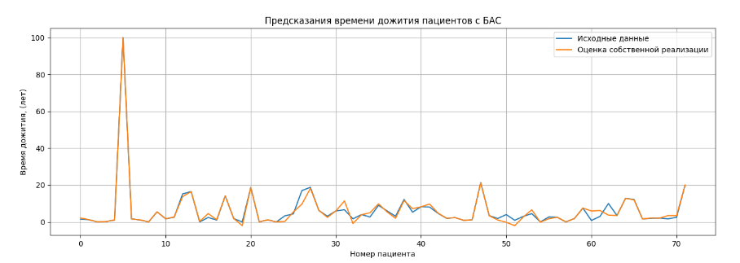
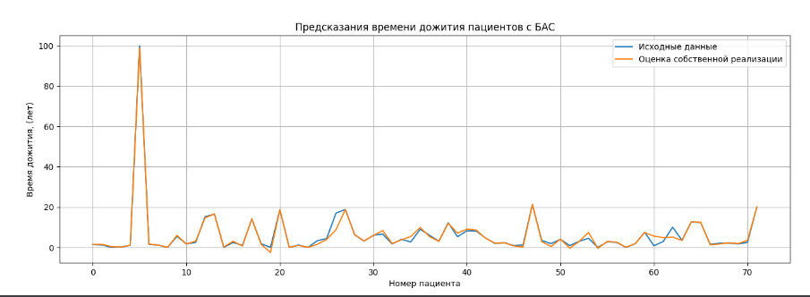
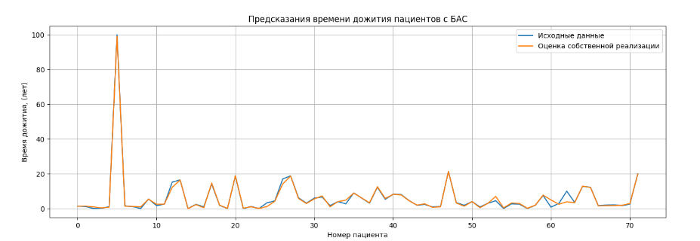
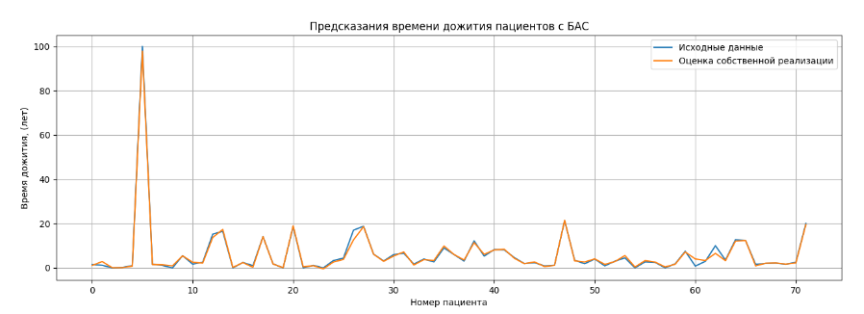
компонент | 15

